ПРАЙС

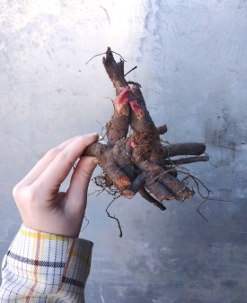
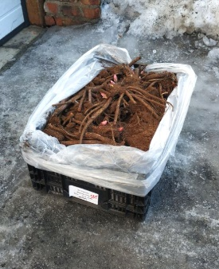
 |  | ПРАЙС-ЛИСТ Пионы ОКС (Нидерланды) наличие 2024г. (от 27.04.2024)

 |  | Адрес склада: Московская область, п. Лесной, д1 |  |  |  |  | с условиями работы ознакомлен
 |  | Минимальный ОБЩИЙ заказ: 30 000 рублей. |  |  |  |  | нет
 |  | Прием заказов до окончания остатков.
 |  | 100 % предоплата.
 |  | Тара оплачивается отдельно.
 |  | Упаковка: пластиковый ящик 40*60*23см
 |  | АКЦИЯ НА ПИОН ITOH BARTZELLA!РАСПРОДАЕМ ОСТАТКИ!
 |  | http://p-uspeh.ru/
 |  | тел. +7 (495) 642 56 37. Email: info@p-uspeh.ru. |  |  |  |  |  |  | ИТОГО сумма заказа
 |  |  |  |  |  |  |  |  | - ₽
цвет | Артикул | Cорт | Количество почек | Вместимость в ящик, шт. | Цена при заказе от ящика | Цена при заказе 5 шт | Кратность заказа | Заказ, шт. ↓ | Сумма, руб. | Столбец5
 | 02-42-0007 | Пион (Paeonia Alexander Fleming) 2/3 | 2/3 | 60 | 263.00 ₽ | 289.00 ₽ | 5 |  | - ₽
 | 02-42-0162 | Пион (Paeonia Henry Bockstoce) 5/3 | 5/3 | 35 | 809.00 ₽ | 889.00 ₽ | 5 |  | - ₽
 | 02-42-0179 | Пион (Paeonia Itoh Bartzella) 2/3 | 2/3 | 60 | 899.00 ₽ | 988.00 ₽ | 5 |  | - ₽
 | 02-42-0180 | Пион (Paeonia Itoh Bartzella) 5/3 | 5/3 | 35 | 1,079.00 ₽ | 1,185.00 ₽ | 5 |  | - ₽
 | 02-08-3460 | Пион (Paeonia Itoh Callies Memory) 3/5 n | 3/5 | 40 | 1,697.00 ₽ | 1,867.00 ₽ | 5 |  | - ₽
 | 02-08-3471 | Пион (Paeonia Itoh First Arrival) 2/3 n | 2/3 | 60 | 1,415.00 ₽ | 1,556.00 ₽ | 5 |  | - ₽
 | 02-42-0242 | Пион (Paeonia Kansas) 5/3 | 5/3 | 35 | 334.00 ₽ | 367.00 ₽ | 5 |  | - ₽
 | 02-42-0335 | Пион (Paeonia Old Faithful) 2/3 | 2/3 | 60 | 758.00 ₽ | 834.00 ₽ | 5 |  | - ₽

